ios原生编程总结
1 | js版内支付插件接入注意点：

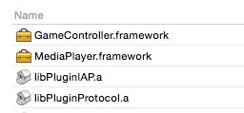

2 | App Icons and LaunchImages
 | http://www.cocoachina.com/bbs/read.php?tid=229352

